タスク定義の作成・更新
DGCP ECS デプロイガイド |  |  |  |  |  |  |  |  |  |  |  |  | 作成日 | 2022-01-14 | 作成者 | K.Kanai
 |  |  |  |  |  |  |  |  |  |  |  |  | 更新日 | 2022-01-17 | 更新者 | K.Kanai
表題 |  |  |  |  |  |  |  |  | タスク定義の作成・更新 |  |  |  | サブタイトル

 | ■タスク定義の作成・更新

 |  | 1．現在のタスク定義を確認する。 |  |  |  |  |  |  |  |  |  | ※新規作成の場合はこの手順は不要。

 |  |  | 【aws cliの場合】
 |  |  | 1．aws ecs describe-task-definition --task-definition <タスク定義名> を実行する。

 |  |  |  | 例：
 |  |  |  |  | aws ecs describe-task-definition --task-definition ecs-task-t-iappoc-web

 |  |  | 【Webコンソールの場合】
 |  |  | 1．AWS管理コンソールにログイン後、「ECS」を検索し、コンソールを開く。

 |  |  | 2．「タスク定義」を選択して、確認したいタスク定義を押下、表示する。
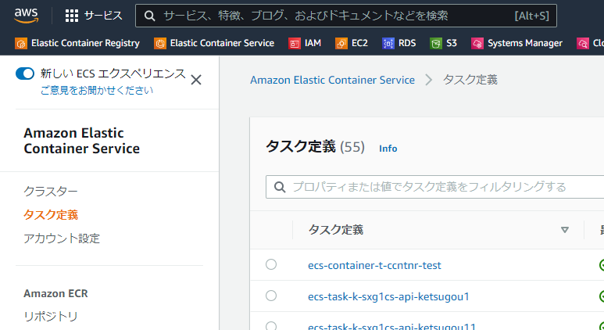

 |  |  |  |  |  |  |  |  |  |  |  |  |  | ←フィルタリングで検索も可能

 |  | 2. タスク定義の設定を作成・更新する。
 |  |  | ※コンソールでは設定できないが、JSON形式では設定できるパラメータが幾つか存在するため、JSON形式での管理、運用を推奨する。

 |  |  | 【aws cliの場合】
 |  |  | 1．取得したJSONから以下の要素を削除する。
 |  |  |  | ‐taskDefinitionArn
 |  |  |  | ‐revision
 |  |  |  | ‐status
 |  |  |  | ‐requiresAttributes
 |  |  |  | ‐compatibilities
 |  |  |  | ‐registeredAt
 |  |  |  | ‐registeredBy |  |  |  |  |  |  | 実行可能な「exportTaskDefinition.ps1」を提供中

 |  |  | 2．タスク定義の設定パラメータを入力・更新する。 |  |  |  |  |  |  | ※3ページ以降に重要または頻出するパラメータの紹介を記載。

 |  |  | 3．タスク定義を登録する。
 |  |  |  | aws ecs registert-task-definition --cli-input-json fileb://<作成したタスク定義ファイル>.json を実行する。
 |  |  |  |  | 例：
 |  |  |  |  |  | aws ecs register-task-definition --cli-input-json fileb://ecs-task-t-iappoc-web.json

 |  |  | 【管理コンソールの場合】
 |  |  | 1．ECS>タスク定義の画面から「新しいタスク定義の作成(新規作成)」または「新しいリビジョンの作成(更新)」を押下する。

 |  |  | 2．タスク定義の設定パラメータを入力・更新する。 |  |  |  |  |  |  | ※3ページ以降に重要または頻出するパラメータの紹介を記載。
 |  |  |  | GUI上の更新方法に関しては管理コンソールは日々改良されていくため、割愛する。
 |  |  |  | CLIと同様にJSONファイルを取得・設定が行える（JSONによる設定は旧管理コンソールのみ可能）が、
 |  |  |  | 取得したJSONはCLIの結果と同一であるため、特定の属性を削除する必要があることに留意すること。

 |  |  |  | [新管理コンソールの画面例]
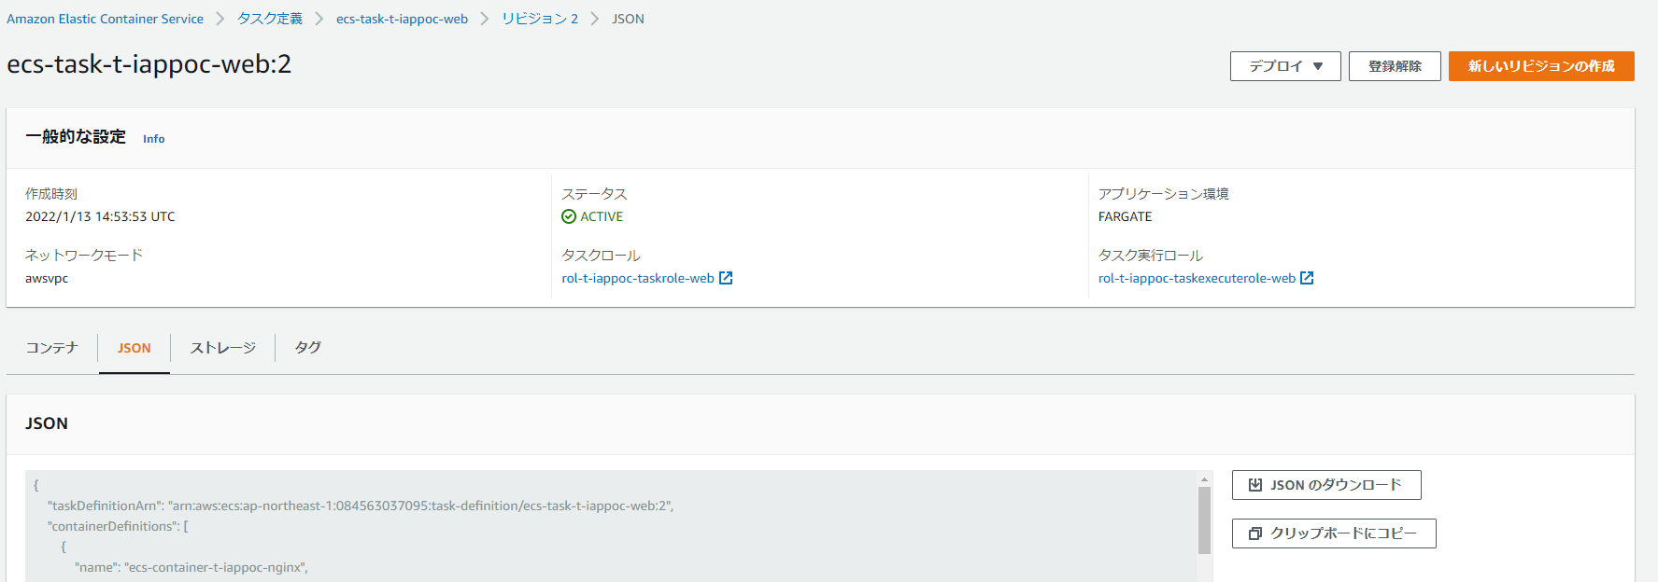

 |  |  |  | [旧管理コンソールの画面例] ※ページ下方部「JSONによる設定」でJSON形式による更新が可能。

 |  | ● | パラメータの紹介
 |  |  | 以下では、重要もしくは頻繁に変更するパラメータに関して抜粋し、記述する。
 |  |  | タスク定義で設定可能なパラメータは下記URLを参考にすること。
 |  |  |  | https://docs.aws.amazon.com/ja_jp/AmazonECS/latest/developerguide/task_definition_parameters.html

 |  |  | ・family
 |  |  |  | 説明 |  | ： | タスク定義名。ECSではファミリーと呼ばれる。実際の運用ではファミリーに対してリビジョンがバージョンが連番で付与され、管理される。
 |  |  |  |  |  |  | DGCPでは、「ecs-task-<環境種別:1桁>-<システム識別子:6桁>-<任意の文字列>」で設定する。
 |  |  |  | 例 |  | ： | "family": "ecs-task-t-iappoc-web"

 |  |  | ・requiresCompatibilities
 |  |  |  | 説明 |  | ： | Amazon ECS がタスク定義の検証基準となる起動タイプを指定できる。EC2 | FARGATE | EXTERNALから選択可。
 |  |  |  | 例 |  | ： | "requiresCompatibilities": [
 |  |  |  |  |  |  | "FARGATE"
 |  |  |  |  |  |  | ]

 |  |  | ・taskRoleArn
 |  |  |  | 説明 |  | ： | 動作中のタスクのコンテナが利用するIAMポリシーを含んだロール。
 |  |  |  |  |  |  | DGCPでは、標準で同じシステム識別子のS3などにアクセスできる。
 |  |  |  | 例 |  | ： | "taskRoleArn": "arn:aws:iam::084563037095:role/rol-t-iappoc-taskrole-web"

 |  |  | ・executionRoleArn
 |  |  |  | 説明 |  | ： | タスクが起動する時に利用する（ECRからのイメージのPull, 環境変数の取得etc...）ロール。
 |  |  |  |  |  |  | DGCPでは、標準で同じシステム識別子のECRやSSMなどにアクセスできる。
 |  |  |  | 例 |  | ： | "executionRoleArn": "arn:aws:iam::084563037095:role/rol-t-iappoc-taskexecuterole-web"

 |  |  | ・networkMode
 |  |  |  | 説明 |  | ： | タスクのコンテナで使用する Docker ネットワーキングモード。
 |  |  |  |  |  |  | Fargateは「awsvpc」を利用する。ECS on EC2では「none | host | awsvpc | bridge」から選択できる。
 |  |  |  | 例 |  | ： | "networkMode": "awsvpc"

 |  |  | ・cpu
 |  |  |  | 説明 |  | ： | タスクに適用される CPU ユニットのハード制限。Fargateでは必須。
 |  |  |  |  |  |  | メモリと合わせて使用できる範囲が制限されている。後述のContainerDefinitions(コンテナ定義）の総量よりも多い必要がある。
 |  |  |  | 例 |  | ： | "cpu": "512"

 |  |  | ・memory
 |  |  |  | 説明 |  | ： | タスクに適用されるメモリのハード制限。Fargateでは必須。
 |  |  |  |  |  |  | CPUと合わせて使用できる範囲が制限されている。後述のContainerDefinitions(コンテナ定義）の総量よりも多い必要がある。
 |  |  |  | 例 |  | ： | "memory": "1024"

 |  |  | ・containerDefinitions
 |  |  |  | 説明 |  | ： | コンテナの設定を定義する。
 |  |  |  | 設定詳細
 |  |  |  | ・name
 |  |  |  |  | 説明 |  | ： | コンテナの名前。DGCPでは「ecs-container-<環境種別:1桁>-<システム識別子:6桁>-<任意の文字列>」で設定する。
 |  |  |  |  | 例 |  | ： | "name": "ecs-container-t-iappoc-nginx"

 |  |  |  | ・image
 |  |  |  |  | 説明 |  | ： | ECRにアップロードしているイメージ（タグまで含む）を指定する。
 |  |  |  |  | 例 |  | ： | "image": "084563037095.dkr.ecr.ap-northeast-1.amazonaws.com/ecr-pri-t-iappoc-web:work-t-iappoc-tomcat-v1.0.0"

 |  |  |  | ・cpu
 |  |  |  |  | 説明 |  | ： | Amazon ECS コンテナエージェントがコンテナ用に予約した cpu ユニットの数。
 |  |  |  |  | 例 |  | ： | "cpu": "512"

 |  |  |  | ・memory
 |  |  |  |  | 説明 |  | ： | コンテナに適用されるメモリの量 (MiB 単位)。コンテナ内で動作しているアプリケーションが設定値を超えるとタスクが強制停止される。
 |  |  |  |  | 例 |  | ： | "memory": "1024"

 |  |  |  | ・memoryReservation
 |  |  |  |  | 説明 |  | ： | コンテナ用に予約するメモリのソフト制限 (MiB 単位)。あくまで予約したメモリのため超えてもタスクは強制停止されない。
 |  |  |  |  | 例 |  | ： | "memoryReservation": "512"

 |  |  |  | ・essential
 |  |  |  |  | 説明 |  | ： | trueの場合、そのコンテナが何らかの理由で失敗または停止すると、タスクに含まれる他のすべてのコンテナは停止する。
 |  |  |  |  | 例 |  | ： | "essential": true

 |  |  |  | ・stopTimeout
 |  |  |  |  | 説明 |  | ： | コンテナが正常に終了しなかった場合にコンテナが強制終了されるまでの待機時間 (秒)。APS標準では120秒。
 |  |  |  |  | 例 |  | ： | "stopTimeout": 120

 |  |  |  | ・portMapping
 |  |  |  |  | 説明 |  | ： | コンテナはホストコンテナインスタンス上のポートにアクセスしてトラフィックを送受信するための設定。
 |  |  |  |  |  |  |  | awsvpcの場合、「containerPort」「protocol」有効となり、「hostPort」は設定しないか、同じ値を設定する。
 |  |  |  |  | 例 |  | ： | "portMappings": [
 |  |  |  |  |  |  |  | {
 |  |  |  |  |  |  |  | "containerPort": 31000,
 |  |  |  |  |  |  |  | "hostPort": 31000,
 |  |  |  |  |  |  |  | "protocol": "tcp"
 |  |  |  |  |  |  |  | }
 |  |  |  |  |  |  |  | ]

 |  |  |  | ・environment
 |  |  |  |  | 説明 |  | ： | コンテナに渡す環境変数の設定。NameとvalueのJSON配列形式で宣言できる。
 |  |  |  |  | 例 |  | ： | "environment": [
 |  |  |  |  |  |  |  | {
 |  |  |  |  |  |  |  | "name": "CATALINA_OPTS",
 |  |  |  |  |  |  |  | "value": "-Xms512M -Xmx512M -XX:NewRatio=5"
 |  |  |  |  |  |  |  | }
 |  |  |  |  |  |  |  | ]

 |  |  |  | ・environmentFiles
 |  |  |  |  | 説明 |  | ： | コンテナに渡す環境変数を含むファイルのリスト。typeはs3のみサポートされ、valueはS3 ARNを設定する。
 |  |  |  |  | 例 |  | ： | "environmentFiles": [
 |  |  |  |  |  |  |  | {
 |  |  |  |  |  |  |  | "value": "arn:aws:s3:::s3-t-cinfrs-fsv-common-file/ccntnr/dgcp_t_ccntnr.env",
 |  |  |  |  |  |  |  | "type": "s3"
 |  |  |  |  |  |  |  | }
 |  |  |  |  |  |  |  | ]

 |  |  |  | ・secrets
 |  |  |  |  | 説明 |  | ： | コンテナに渡す機密情報系の環境変数の設定。
 |  |  |  |  |  |  |  | nameに環境変数名、valueFromにSystems Manager Parameter Storeの名前又はArnを設定する。
 |  |  |  |  |  |  |  | ユースケースとしてはDBのユーザ、パスワードなどが該当する。 DGCPでは要件がない限りはSecretsManagerは利用しない。
 |  |  |  |  |  |  |  | Systems Managerの利用方法については5ページにて記載する。
 |  |  |  |  | 例 |  | ： | "secrets": [
 |  |  |  |  |  |  |  | {
 |  |  |  |  |  |  |  | "name": "SECRET_INFO",
 |  |  |  |  |  |  |  | "valueFrom": "/iappoc/t/SECRET_INFO"
 |  |  |  |  |  |  |  | }
 |  |  |  |  |  |  |  | ]

 |  |  |  | ・logConfiguration
 |  |  |  |  | 説明 |  | ： | コンテナのログ設定の仕様。
 |  |  |  |  |  |  |  | awslogsで直接CloudWatchLogsに送信するか、firelens経由でログ出力する等が設定できる。
 |  |  |  |  | 例 |  | ： | "logConfiguration": {
 |  |  |  |  |  |  |  | "logDriver": "awslogs",
 |  |  |  |  |  |  |  | "options": {
 |  |  |  |  |  |  |  | "awslogs-group": "/dgcp/apl/t-irognz/ecs-task-t-iappoc-web",
 |  |  |  |  |  |  |  | "awslogs-region": "ap-northeast-1",
 |  |  |  |  |  |  |  | "awslogs-stream-prefix": "tomcat"
 |  |  |  |  |  |  |  | }
 |  |  |  |  |  |  |  | }

 |  | ● | Systems Manager(SSM) Parameter Store
 |  |  | 設定データ管理と機密管理のための安全な階層型ストレージを提供する。ECSではタスク定義のコンテナ定義内Secretsにて利用する。
 |  |  | パスワード、データベース文字列、Amazon Machine Image (AMI) ID、ライセンスコードなどのデータをパラメータ値として保存することができる。
 |  |  | 平文または暗号化してデータを保存できるが、DGCPでは、KMS暗号化を利用する必要がある。
 |  |  | そのため、利用方法について下記に記載する。

 |  |  | 1．下記ファイルをダブルクリックで開き、「名前を付けて保存」で任意のディレクトリにyamlファイルを保存する。

 |  |  | [ファイルの中身]
 |  |  | Name: '/iappoc/t/example' #パラメータストアの名前。/<システム識別子:6桁>/<任意の文字列>
 |  |  | Description: 'example parameter store' #パラメータストアの説明
 |  |  | Value: 'Sample' #実際に入れるバリュー
 |  |  | Type: SecureString #SecureStringを指定
 |  |  | KeyId: 'alias/kms-p-g-dgcp-dev-app-01-01' #非本番本番問わず記載済みのKMSキーを指定する。
 |  |  | Tags:
 |  |  | - Key: 'iappoc' #システム識別子は変更する
 |  |  | Value: 'Cost1'
 |  |  | - Key: 'kaihatsu' #環境毎に変更「kaihatsu | kensho | iko | sogo | giji | honban」。
 |  |  | Value: 'Cost2'
 |  |  | DataType: 'text'

 |  |  | 2．下記コマンドを実行し、データを格納する。 | aws ssm put-paramater --cli-input-yaml fileb://<１で保存し、修正したパラメータストア情報>.yaml を実行する。
 |  |  |  |  | 例：
 |  |  |  |  |  | aws ssm put-paramater --cli-input-yaml fileb://example.yaml

サービスの更新（Rolling Update）
DGCP ECS デプロイガイド |  |  |  |  |  |  |  | 作成日 | 2022-01-14 |  | 作成者 | K.Kanai
 |  |  |  |  |  |  |  | 更新日 | 2022-01-17 |  | 更新者 | K.Kanai
表題 |  |  |  |  |  | サービスの更新 |  | サブタイトル |  | Rolling Update

 | ■サービスの更新（Rolling Update）

 |  | 1．タスク定義は更新せず、環境変数などの外部注入の元（S3やSSMパラメータストア等）のみを変更した場合

 |  |  | 【aws cliの場合】
 |  |  | 1．aws ecs update-service --cluster <ECSクラスター名> --service <ECSサービス名> --force-new-deployment を実行する。

 |  |  |  | 例：
 |  |  |  |  | aws ecs update-service --cluster ecs-cluster-t-iappoc-01 --service ecs-service-t-iappoc-web --force-new-deployment

 |  |  | 【管理コンソールの場合】
 |  |  | 1．AWS管理コンソールにログイン後、「ECS」を検索し、コンソールを開く。

 |  |  | 2．「クラスター」を選択して、更新したいサービスのあるクラスターを一覧から選択する。
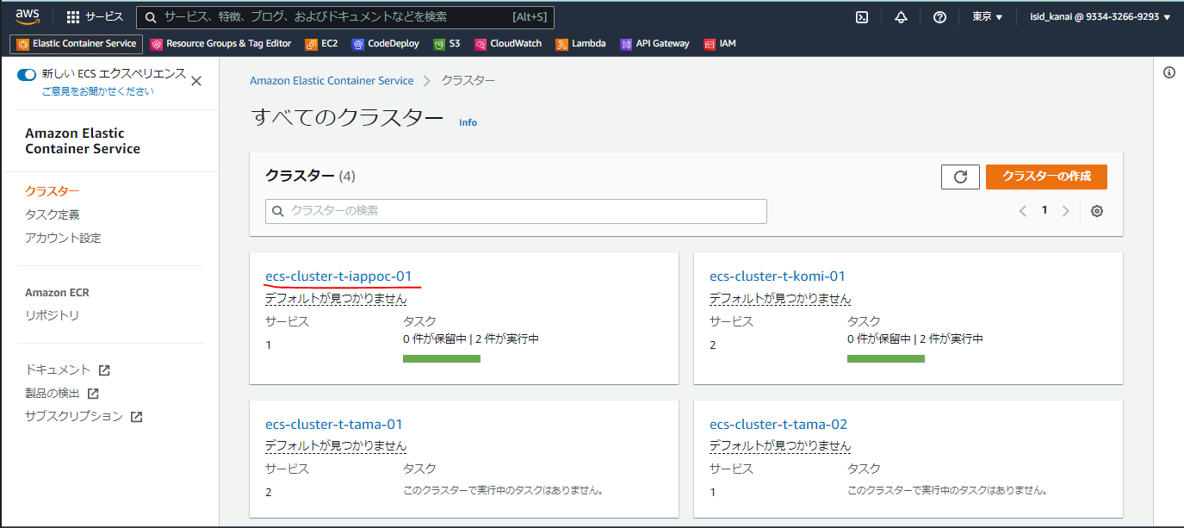

 |  |  | 3．タスクを更新する「サービス」を選択して、「編集」を押下する。

 |  |  | 4．「新しいデプロイの強制」にチェックボックスを入れ、「更新」を押下する。
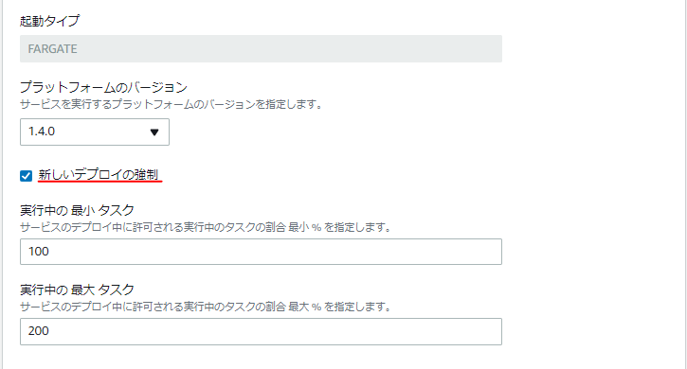

 |  | 2．タスク定義を更新した場合

 |  |  | 【aws cliの場合】
 |  |  | 1．aws ecs update-service --cluster <ECSクラスター名> --service <ECSサービス名> --task-definition <タスク定義名>を実行する。

 |  |  |  | 例：
 |  |  |  |  | aws ecs update-service --cluster ecs-cluster-t-iappoc-01 --service ecs-service-t-iappoc-web --task-definition ecs-task-t-iappoc-web:11

 |  |  |  | リビジョンを正しく指定することが重要。Register-task-definitionをした際に返却される「taskDefinitionArn」または「revision」から確認できる。

 |  |  | 【管理コンソールの場合】
 |  |  | 1．AWS管理コンソールにログイン後、「ECS」を検索し、コンソールを開く。

 |  |  | 2．「クラスター」を選択して、更新したいサービスのあるクラスターを一覧から選択する。

 |  |  | 3．タスクを更新する「サービス」を選択して、「編集」を押下する。

 |  |  | 4．「タスク定義」の「リビジョン」を新しく登録したものに設定し、「更新」を押下する。
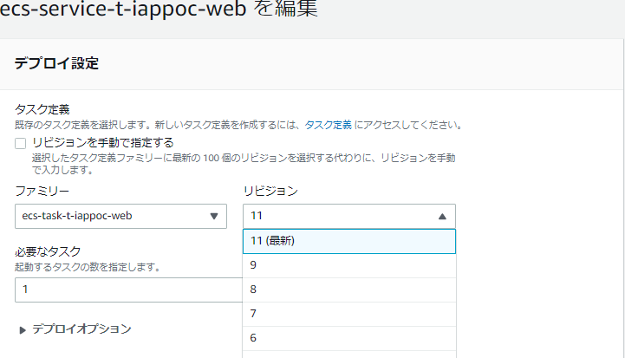

 |  | ● | パラメータの紹介
 |  |  | 以下では、頻繁に変更するパラメータに関して抜粋し、記述する。
 |  |  | --task-definition |  |  |  | サービスで使用するタスク定義を設定する。基本的にはリビジョンも含めて更新すること。
 |  |  | --desired-count(必要なタスク数) |  |  |  | ＥＣＳが管理するタスク数。稼働中のタスク数があっていない場合、ＥＣＳによって調整される。
 |  |  | --force-new-deployment |  |  |  | 新しいデプロイの強制。外部注入側を変更した際に実行する。
 |  |  | --health-check-grace-period-seconds |  |  |  | ALBのヘルスチェックの猶予期間(秒)。 コンテナの起動に時間がかかる場合は、このパラメータの設定を変更する。

 |  |  | --enable-execute-command |  |  |  | docker execのECS版。 Trueに設定したサービスによって作成されたタスクからコンテナ内にログイン出来る。 DGCP標準ではfalseに設定されている。

サービスの更新（Blue Green Deployment)
DGCP ECS デプロイガイド |  |  |  |  |  |  | 作成日 | 2022-01-14 |  | 作成者 | K.Kanai
 |  |  |  |  |  |  | 更新日 | 2022-01-17 |  | 更新者 | K.Kanai
表題 |  |  |  |  |  | サービスの更新 | サブタイトル |  | Blue/Green Deployment

 | ■サービスの更新（Blue/Green Deployment）

 |  | 1．タスク定義は更新せず、環境変数などの外部注入の元（S3やSSMパラメータストア等）のみを変更した場合

 |  |  | ※2の手順で稼働中のタスクと同じタスク定義のリビジョンを指定することで同じタスク定義を再度デプロイ出来る。
 |  |  |  | 管理コンソールの方のみ、特別な方法で再デプロイが可能なため記載する。

 |  |  | 【管理コンソールの場合】
 |  |  | 1．AWS管理コンソールにログイン後、「CodeDeploy」を検索し、コンソールを開く。

 |  |  | 2．「アプリケーション」を選択して、ECS Serviceで利用している「アプリケーション」を選択する。

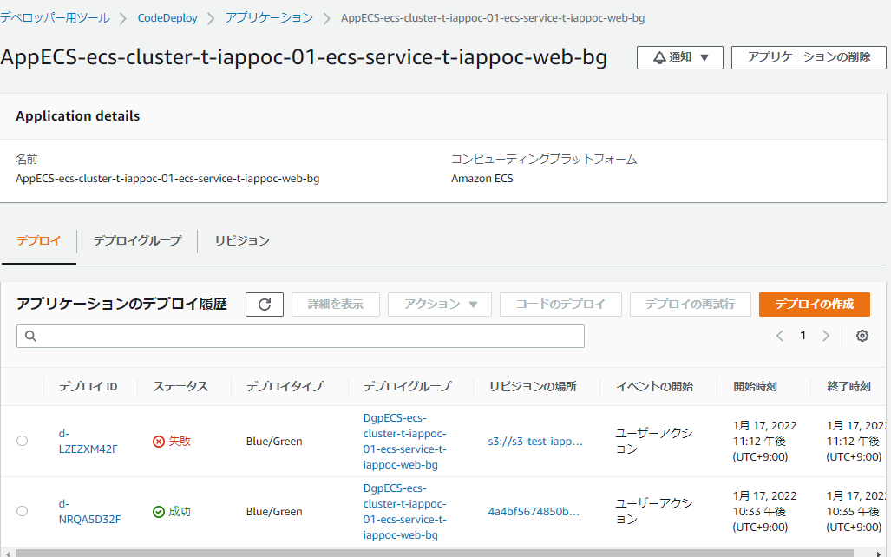
 |  |  | 3．「デプロイ」タブを開き、元に戻したいリビジョンの「デプロイＩＤ」を選択する。

 |  |  | 4．「デプロイの再試行」を選択する。

 |  |  | 5．タスクが起動し、Target Groupに設定された場合、以下のような画面となる。
 |  |  |  | 稼働確認を実施後、問題なければ「元のタスクセットの終了」を押下し、デプロイを完了する。
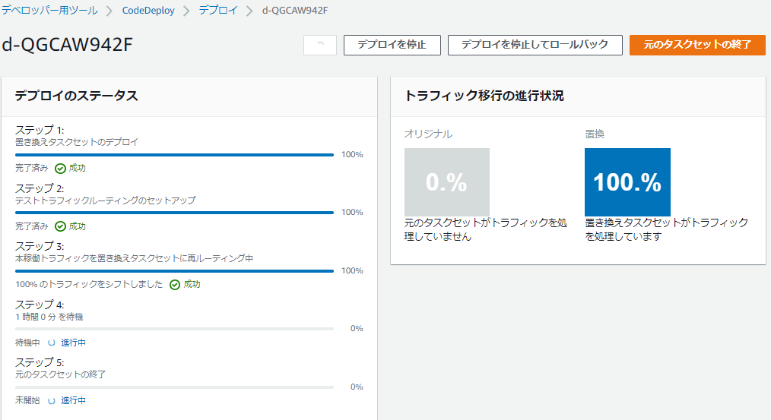

 |  | 2．タスク定義を更新した｜環境変数などの外部注入の元（S3やSSMパラメータストア等）のみを変更した 場合

 |  |  | 【aws cliの場合】
 |  |  | 1．AppSpecファイルを準備し（s3に配置する）、リビジョンは任意のものを指定する。

 |  |  |  | 例： s3-test-iappoc-fsv-01/AppSpec.yamlを配置。
 |  |  |  |  | version: "0.0"
 |  |  |  |  | Resources:
 |  |  |  |  | - TargetService:
 |  |  |  |  | Type: AWS::ECS::Service
 |  |  |  |  | Properties:
 |  |  |  |  | TaskDefinition: "arn:aws:ecs:ap-northeast-1:084563037095:task-definition/ecs-task-t-iappoc-web:12" #タスク定義Arn
 |  |  |  |  | LoadBalancerInfo:
 |  |  |  |  | ContainerName: "ecs-container-t-iappoc-nginx" #LBからリクエストを受け取るコンテナ名
 |  |  |  |  | ContainerPort: "31000" #LBからリクエストを受け取るポート

 |  |  | 2．aws deploy create-deploymentを実行する。

 |  |  |  | 例：
 |  |  |  |  | aws deploy create-deployment `
 |  |  |  |  | --application-name AppECS-ecs-cluster-t-iappoc-01-ecs-service-t-iappoc-web-bg `
 |  |  |  |  | --deployment-group-name DgpECS-ecs-cluster-t-iappoc-01-ecs-service-t-iappoc-web-bg `
 |  |  |  |  | --description "from cli test", `
 |  |  |  |  | --revision revisionType=S3 `
 |  |  |  |  | --s3-location bucket=s3-test-iappoc-fsv-01,key=AppSpec.yaml,bundleType=YAML

 |  |  | 【管理コンソールの場合】
 |  |  | 1．AWS管理コンソールにログイン後、「CodeDeploy」を検索し、コンソールを開く。

 |  |  | 2．「アプリケーション」を選択して、ECS Serviceで利用している「アプリケーション」を選択する。

 |  |  | 3．「デプロイグループ」タブを開き、デプロイしたいECS Serviceが登録されている「デプロイグループ」を選択する。
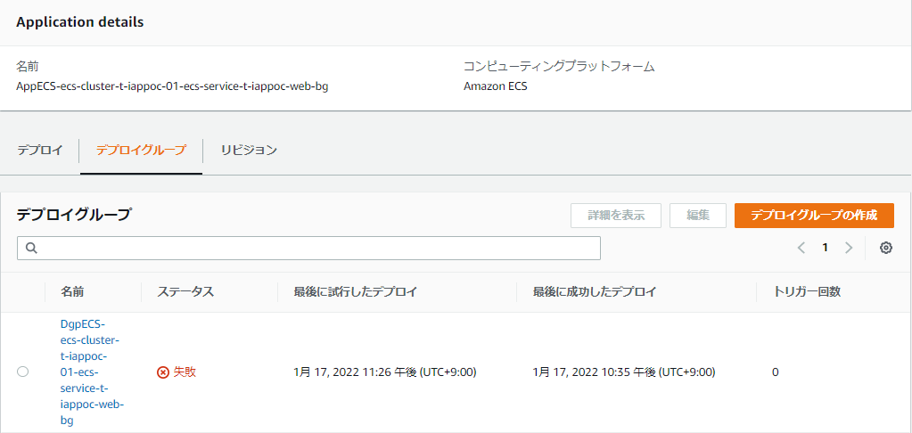

 |  |  | 4．「デプロイの作成」を選択する。
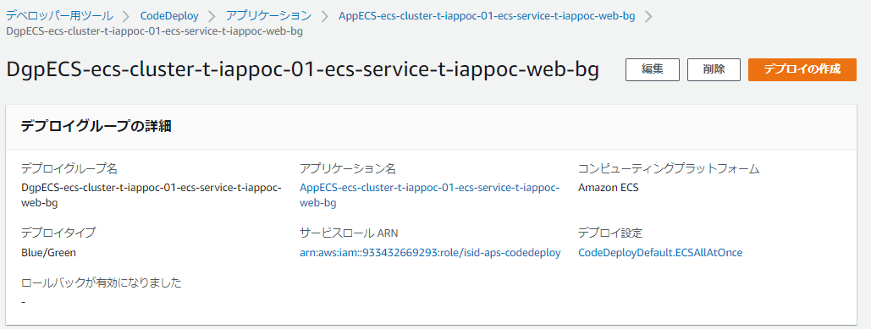

 |  |  | 5．リビジョンタイプで「Amazon S3」を選択し、AppSpecファイルがあるＳ３バケットのパスを記述し、「デプロイの作成」を押下する。
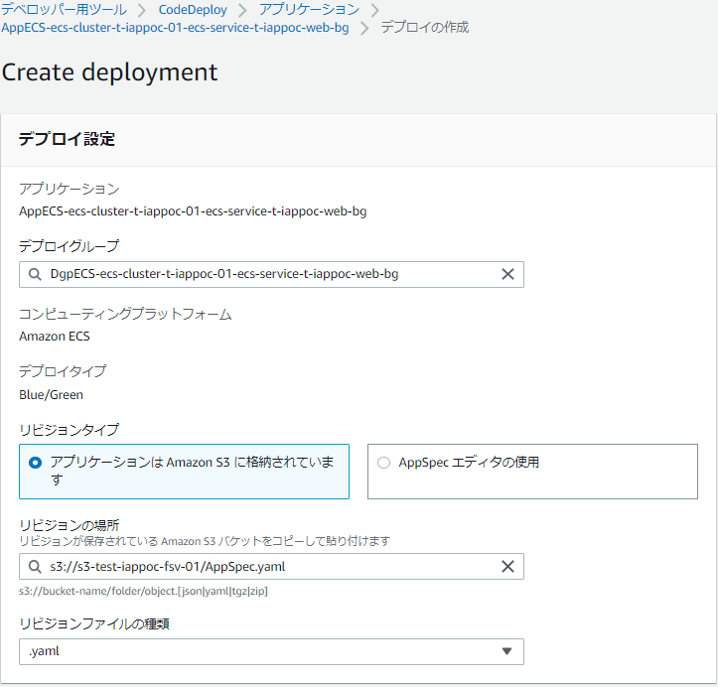

 |  |  | 6．タスクが起動し、Target Groupに設定された場合、以下のような画面となる。
 |  |  |  | 稼働確認を実施後、問題なければ「元のタスクセットの終了」を押下し、デプロイを完了する。

